Sheet1
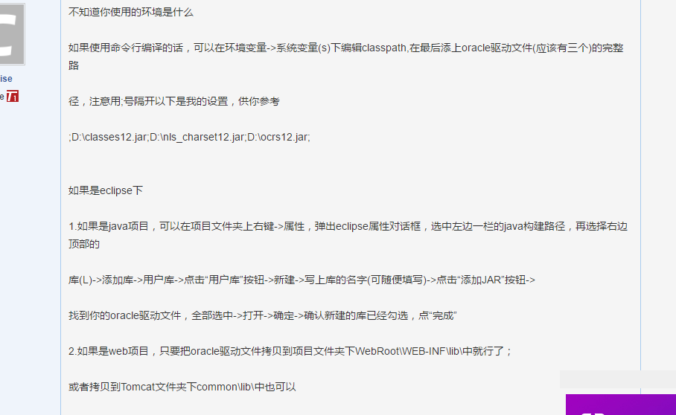
参考案例

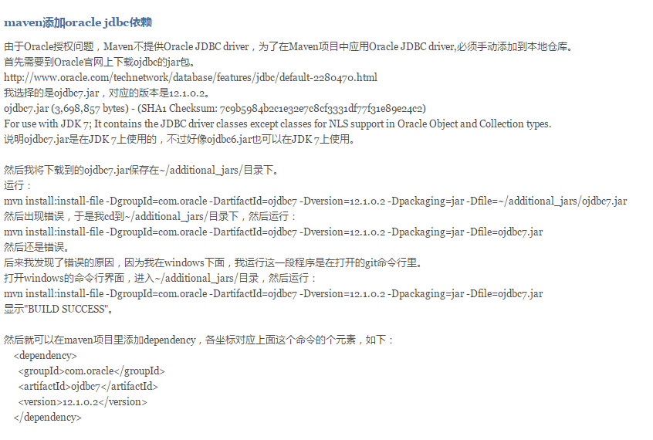

测试类可以通过但是，tomcat 运行以后就发现找不到驱动,然后我都试了一边，就成功了

